微生信示例047

sample | cancer | normal | 微生信，您身边的数据分析，可视化专家
s1 | 7.6517692714 | 8.6216856067 | https://www.bioinformatics.com.cn/plot_basic_boxplot_with_connection_lines_047
s2 | 7.5842109013 | 8.6227839662
s3 | 7.5976801437 | 8.4350451313 | 输出示例图
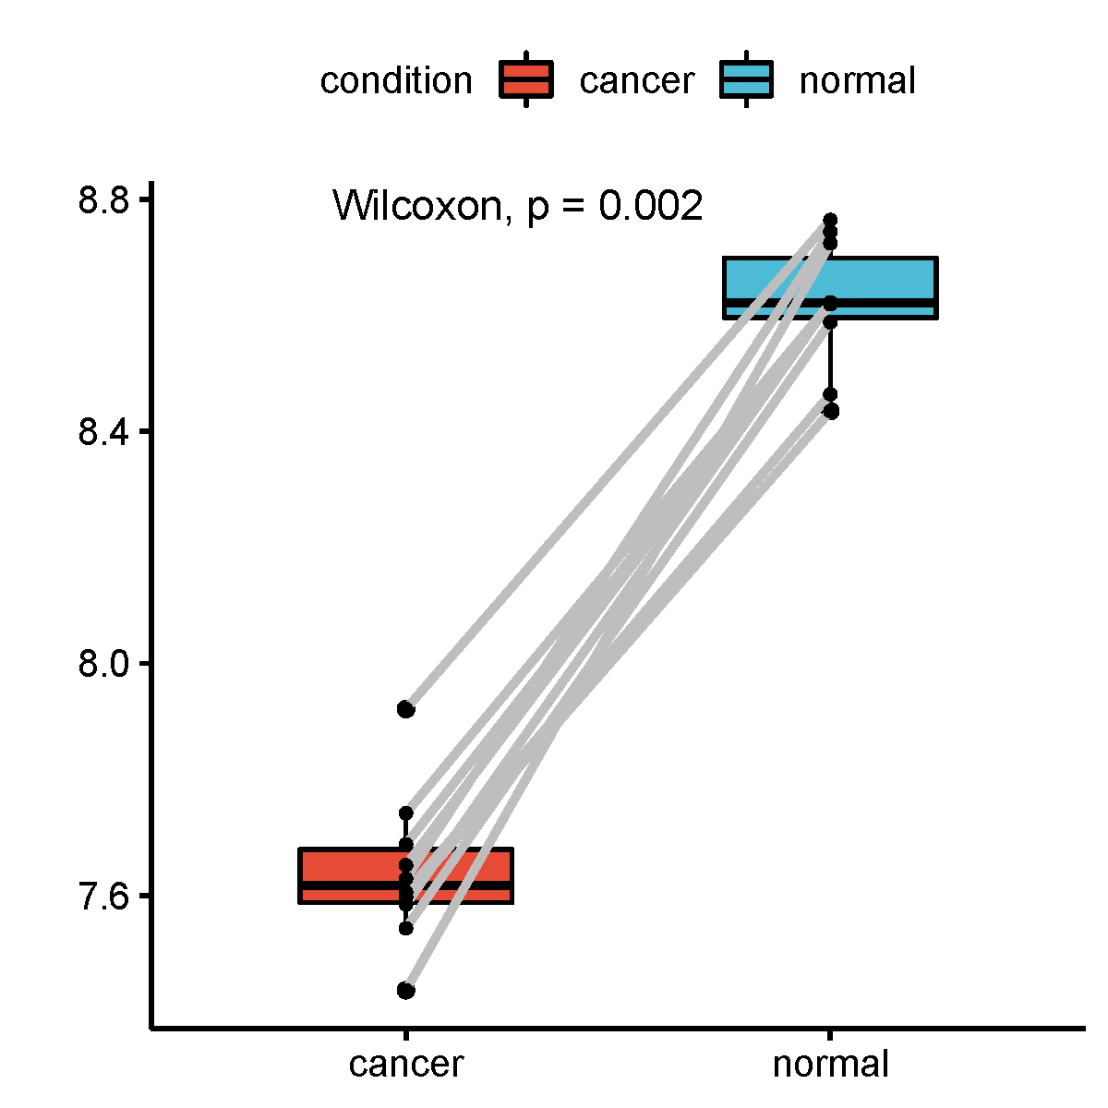
s4 | 7.7414669864 | 8.6220518195
s5 | 7.9212458886 | 8.7648715907
s6 | 7.6286278022 | 8.7444975057
s7 | 7.4362951198 | 8.7245138531
s8 | 7.5430318203 | 8.5883398609
s9 | 7.6879005225 | 8.6194863761
s10 | 7.6051090738 | 8.4643415328

 |  |  | B站：配对样品带连线的box图绘制视频教程

 |  |  | 注：

 |  |  | 使用问题，或数据分析合作意向
 |  |  | 请微信扫码联系我们

